Cramer2x2
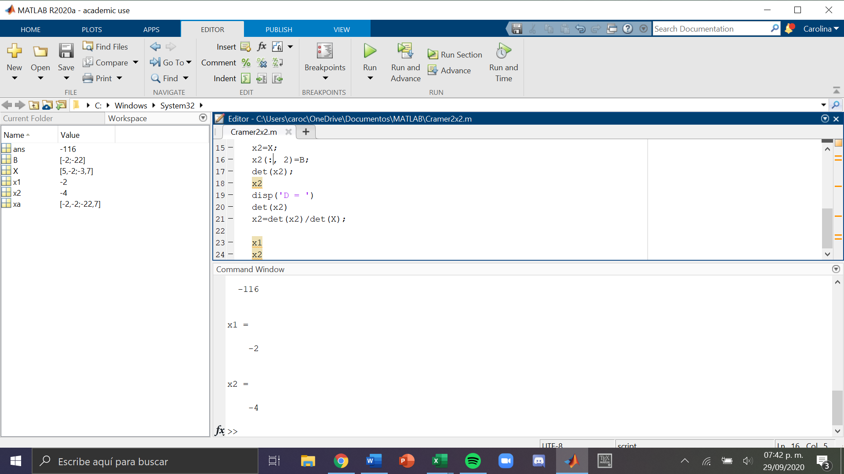
Sistema de ecuaciones: | 5x - 2y = -2 -3x + 7y = -22

x | y
5 | -2 | -2 | x | -2 | -2
-3 | 7 | -22 |  | -22 | 7

det S | 29 |  | y | 5 | -2
det x | -58 |  |  | 3 | -22
det y | -116

 |  |  | x | -2
 |  |  | y | -4

